Carte et Graphiques
Agreste Bretagne Essentiel N° 2- Avril 2023
Résultats 2021 du Réseau d'information comptable agricole
Progression des performances économiques pour une grande majorité des agriculteurs bretons
Source : Réseau d'information comptable agricole

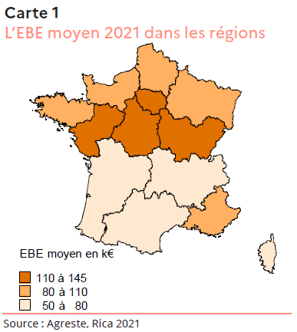
Données de la carte
EBE moyen par région 2021
 | Excédent brut d'exploitation
Ile de France | 144,299
Centre-Val de Loire | 121,373
Bourgogne-Franche-Comté | 115,268
Normandie | 106,696
Hauts-de-France | 108,718
Grand Est | 104,236
Pays de Loire | 113,098
Bretagne | 105,155
Nouvelle-Aquitaine | 76,099
Occitanie | 55,187
Auvergne-Rhône-Alpes | 73,693
Provence-alpes-Côte d'Azur | 85,126
Corse | 71,235

Hausse de la valeur de la production pour les exploitations laitières
Production
En euros | 2020 | 2021
Bovins-lait | 241,095 | 272,964
Porcins | 632,692 | 632,929
Volailles de chair | 219,757 | 219,626
Ensemble | 313,950 | 326,565

RCAI en hausse une grande majorité des exploitations à l'exception des exploitations porcines
RCAI
En euros | 2020 | 2021
Bovins-lait | 44,615 | 72,271
Porcins | 55,577 | 30,206
Volailles de chair | 39,554 | 41,795
Ensemble | 51,119 | 61,217

Charges d'approvisionnement en hausse surtout pour les exploitations porcines
Charges d'approvisionnement
En euros | 2020 | 2021
Bovins-lait | 82,378 | 86,648
Porcins | 385,822 | 413,052
Volailles de chair | 82,664 | 75,273
Ensemble | 133,827 | 138,357

données complémentaires
Forte progression du RCAI en Bretagne
en euros | 2020 | 2021
Production de l'exercice nette des achats animaux | 313,950 | 326,565
Valeur ajoutée | 102,442 | 110,995
Excédent brut d'exploitation | 94,998 | 105,155
Résultat d'exploitation | 55,782 | 65,610
Résultat courant avant impots | 51,119 | 61,217

EBE en hausse, excepté pour les exploitations porcines
Montant de l'EBE en euros
 | 2020 | 2021
Bovins-lait | 88,173 | 116,479
Porcins | 114,826 | 90,885
Volailles de chair | 73,870 | 78,758
Ensemble | 94,998 | 105,155

